ドメインモデル
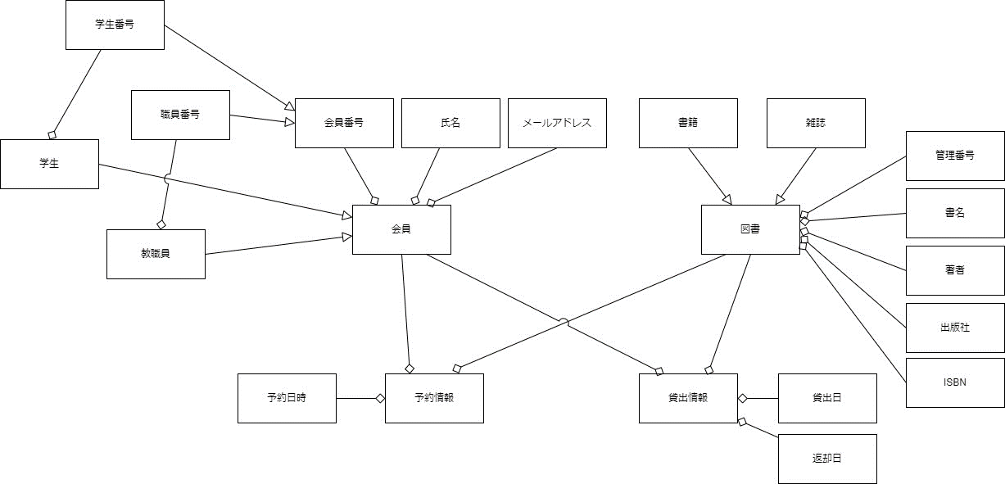
要求分析／ドメインモデル | システム名 | 作成者 | 作成日 | ページ
 | 図書館システム | 大原 太郎 | 2023-09-15 | 1

ユースケース図
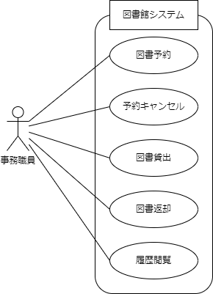
要求分析／ユースケースモデル | システム名 | 作成者 | 作成日 | ページ
 | 図書館システム | 大原 太郎 | 2023-09-15 | 1

